Beispiel 625
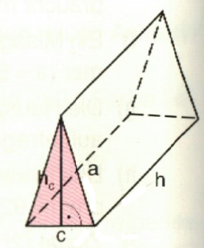
Beispiel 625 Seite 184
Berechne die Oberfläche und das Volumen eines Prismas, dessen Grundfläche
ein gleichschenkeliges Dreieck ist

a) | a = 19,5 cm, c = 15 cm, h = 6 dm
b) | a= 115 mm, c = 138 mm, h = 58 mm
c) | a = 1,17m, c = 0,90 , h = 1,2 m

Diese Lösung ist mittels Excel-Tabelle glöst worden.
WICHTIG: Gleiche Einheiten für alle Gößen!

Formeln:
1) Für die Berechnung der Dreiecksfläche ist die Höhe "hc" im Dreieck erforderlich.
Dazu wird der Pythagoras für das "halbe" Dreieck verwendet:
hc = große Kathete, c/2 = kleine Kathete, a = Hypotenuse
2) Die Fläche des Dreiecks ist allgenmein: Seite * Seitenhöhe / 2
3) Das Volumen eines Prismas ist allgemein: Grundfläche * Höhe
4) der Mantel eines Prismas ist allgemein: Umfang der Grundfläche * Höhe
5) Die Oberfläche eines Prismas ist allgemein: Mantel + 2 Grundflächen

a | c | h |  | hc | V | O-Mantel | O-Prisma
 | Eingabefelder |  | Einheiten | cm/m | cm³/m³ | cm²/m² | cm²/m²
19.5 | 15 | 60 | cm | 18.00 | 8100.00 | 3240.00 | 3510.00
11.5 | 13.8 | 5.8 | cm | 9.20 | 368.18 | 213.44 | 340.40
1.17 | 0.9 | 1.2 | m | 1.08 | 0.58 | 3.89 | 4.86
 |  |  | cm/m | 0.00 | 0.00 | 0.00 | 0.00
 |  |  | cm/m | 0.00 | 0.00 | 0.00 | 0.00
In die leeren gelben Feldern können neu Werte eingegeben werden

Spalte E5 | hc | = (((A5)^2)-((B5/2)^2))^(1/2) |  |  | Pytha.: Hypo² - Kath² - Wurzel
Spalte F5 | V | = E5*B5/2*C5 |  |  | Grundfläche * Höhe
Spalte G5 | O-M | = ((2*A5)+B5)*C5 |  |  | Umfang Dreieck * Höhe
Spalte H5 | O-P | = G5+(B5*E5) |  |  | O-Mantel + 2 Dreiecke
In den Zeilen 6 bis 9 sind in den Spalten E bis H die gleichen Formeln eingegeben, wie
in Zeile 5, nur auf die jeweilige Zeile bezogen.

